Escudos
América-MG | 
Atlético-GO | 
Atlético-MG | 
Atlético-PR | 
Avaí | 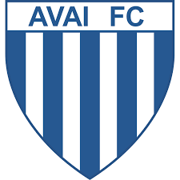
Bahia | 
Botafogo | 
Ceará | 
Chapecoense | 
Corinthians | 
Coritiba | 
Criciúma | 
Cruzeiro | 
Figueirense | 
Flamengo | 
Fluminense | 
Goiás | 
Grêmio | 
Grêmio Barueri | 
Guarani | 
Internacional | 
Joinville | 
Náutico | 
Palmeiras | 
Paraná Clube | 
Ponte Preta | 
Portuguesa | 
Santa Cruz-PE | 
Santo André | 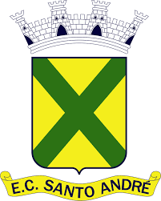
Santos | 
São Paulo | 
Sport | 
Vasco | 
Vitória | 

Dasboard


 | Vitórias | Empates | Derrotas
2009 | #N/A | #N/A | #N/A
2010 | 11 | 16 | 11
2011 | 19 | 12 | 7
2012 | 16 | 10 | 12
2013 | 11 | 11 | 16
2014 | #N/A | #N/A | #N/A
2015 | 10 | 11 | 17
2016 | #N/A | #N/A | #N/A
2017 | 15 | 11 | 12
2018 | 6 | 6 | 7
2019 | 12 | 13 | 13
2020 | 10 | 11 | 17
 | Vitórias
Vitórias | 26.32%
Empates | 28.95%
Derrotas | 44.74%

 | Gols Pró
Gols Pró | 37
Gols Contra | 56
Saldo de Gols | -19
G5 (2020)
 | G5
Flamengo | 71
Inter-RS | 70
Atlético-MG | 68
São Paulo | 66
Fluminense | 64
Grupo de Rebaixamento (2020)
 | G5
Vasco | 41
Fortaleza | 41
Goiás | 37
Coritiba | 31
Botafogo | 27

